Sheet1
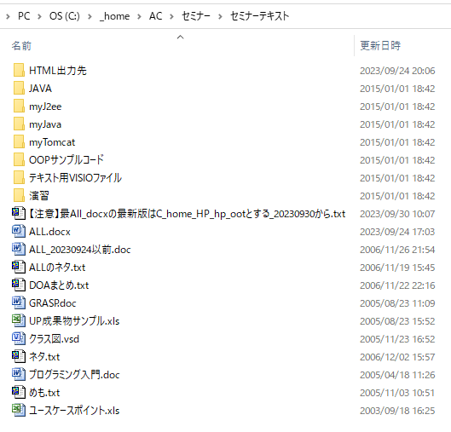

HP公開版

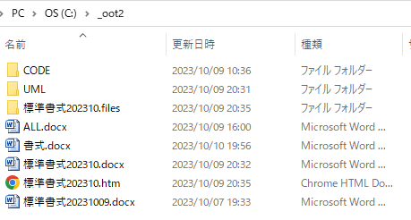

試行錯誤版
この結果、以下の「HPの oot/All.htm を作成する手順
」に辿りついたが、最終的な航海用の ALL.docx と ALL.htm は完成していない。
次に着手するときは、手順に従ってやり直す方が良い。

HPの oot/All.htm を作成する手順
2023.10時点の公開HPはもとになっている All.docxが旧い。
問題もある、初期の All.doc (Windows95?) を書式付きで All.docx にコピーしたような感じなので、画像を貼り付けられない。
All.docx の内容すべてを選択 → 標準にする
標準にしないと、次で秀丸に貼り付けたときに段落場暗号などが残ってしまう
全体をコピー → 秀丸に張りつける
結果、画像や図形は除去される
秀丸の内容を全てコピーする
それをWordで新規文書に貼り付ける
アウトラインなどを定義する
サンプルコードは 秀丸で作成されており、java1.2頃と思われるので、新規作成する
UML図も新コードに合わせ作成する → Snipping ToolでWordに貼り付ける
Wordの「名前を付けて保存」でwebページを作成する
フリーのWord → HTMLを使うと、サンプルJavaコードのインデントが除去されるのでNG
旧い ALL.doc を使うと図形が貼り付けらできない

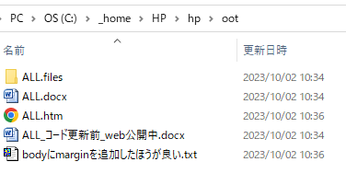

HP公開版

